Dữ liệu
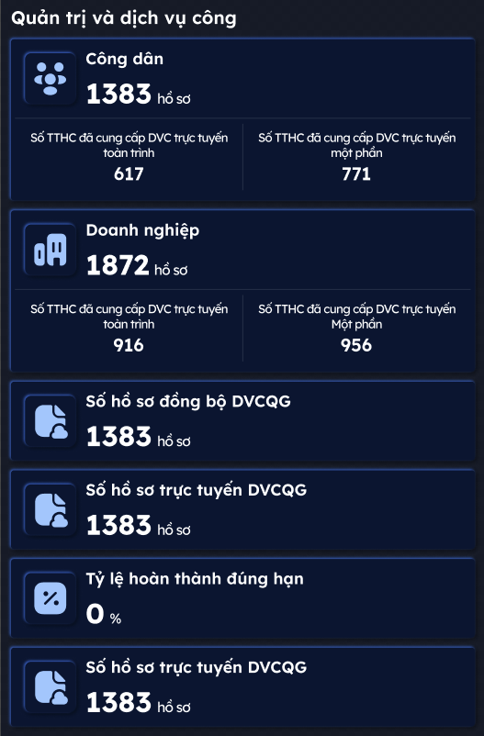
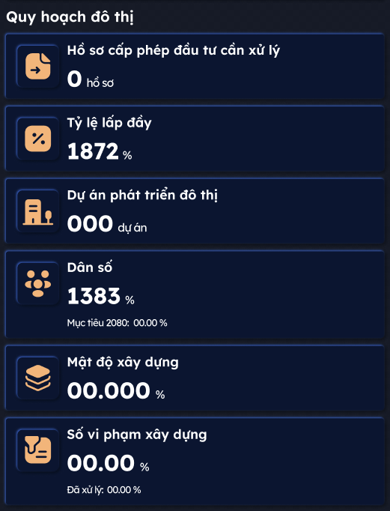
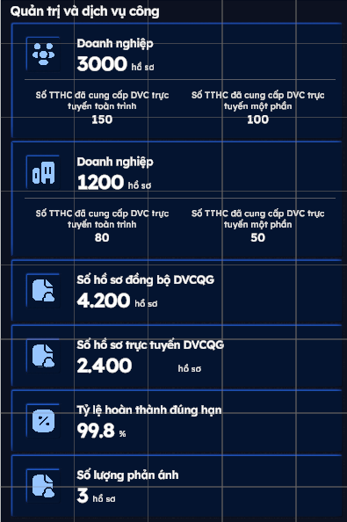
Đặc khu vân đồn
Lớp 1
Quản trị và dịch vụ công trong tháng
Công dân | 300 TTHC
Số TTHC đã cung cấp DVC trực tuyến toàn trình | 140 TTHC
STTHC đã cung cấp DVC trực tuyến một phần | 160 TTHC
Doanh nghiệp | 180 TTHC
Số TTHC đã cung cấp DVC trực tuyến toàn trình | 95 TTHC
Số TTHC đã cung cấp DVC trực tuyến một phần | 85 TTHC
Số hồ sơ đồng bộ DVCQG | 6.250 hồ sơ
Số hồ sơ trực tuyến DVCQG | 5.620 hồ sơ
Tỷ lệ hoàn thành đúng hạn | 99,8%
Số lượng phản ánh | 3
Quy hoạch đô thị
Hồ sơ cấp phép đầu tư cần xử lý | 150 hồ sơ
Tỷ lệ lấp đầy | 85%
Dự án phát triển đô thị | 12 dự án
Dân số | 54.000 người. Mục tiêu năm 2040: 300.000 người
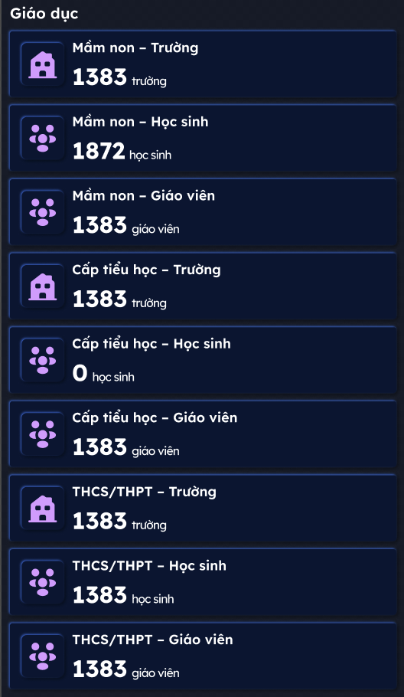
Mật độ xây dựng | 60%
Số vi phạm xây dựng trong tháng | 2 vi phạm Đã xử lý: 1 vi phạm
Y tế
Số bệnh viện | 3 | (Trung tâm y tế Đặc khu và các phòng khám tại xã đảo Quan Lạn, Minh Châu)
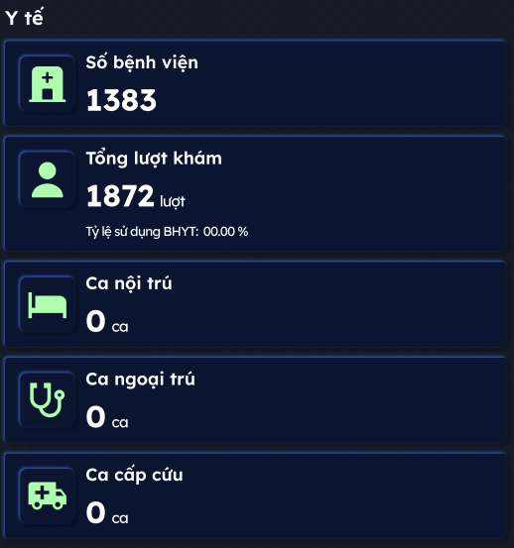
Tổng lượt khám trong tháng | 2498 lượt
Tỷ lệ sử dụng BHYT trong tháng | 75%
Ca nội trú trong tháng | 164 ca
Ca ngoại trú trong tháng | 198 ca
Ca cấp cứu trong tháng | 84 ca
Giáo dục
Mầm non - trường | 11 trường
Mầm non - học sinh | 3319
Mầm non - Giáo viên | 197 giáo viên
Cấp tiểu học - trrường | 11 trường
Cấp tiểu học - Học sinh | 4514
Cấp tiểu học - Giáo viên | 301 giáo viên
THCS/THPT-Trường | 11 trường
THCS/THPT-Học sinh | 5085
THCS/THPT-Giao viên | 350 giáo viên
Du lịch
Số sự kiện trong tháng | 10 sự kiện
Số điểm đến du lịch | 15 điểm
Khách du lịch nội địa trong tháng | 50.024 khách
Khách du lịch nước ngoài trong tháng | 0 lượt (do ảnh hưởng bão)
Số cơ sở lưu trú | 94 cơ sở
Số lượng phản ảnh trong tháng | 36
Môi trường
Mật độ phủ xanh | 27% Diện tích cây xanh trên đầu người: 2.89 m2/người
Tỷ lệ tái chế rác thải trong tháng | 28.50%
Tỷ lệ tiêu thụ điện năng xanh trong tháng | 12%
Lượng phát thải carbon trong tháng | 5056,68 t-CO2e |  | 14,200 t-CO2e
Tiêu thụ điện năng trong tháng | 5.929.440 kWh |  | 28,500K kwh
Chi phí điện năng trong tháng | 13,570M VNĐ |  | 57 tỷ đồng ~ 57,000M VNĐ
Lớp 2
An ninh - Giao thông
Tình trạng nhân viên an ninh
Tổng nút giao | 9
Tốt (100 %) | 9
Xấu (0 %) | 0
Cần kiểm tra (0 %) | 0
Sự kiện cần xử lý | 0
Thời gian xử lý trung bình | 0:15:02
Số vi phạm giao thông, tai nạn trong ngày | 0
Cảnh báo thiên tai trong tháng | 2
Nhân viên bảo vệ đang hoạt động | 4/22
Quản trị & dịch vụ công
Tỷ lệ sử dụng DVC trực tuyến trong tháng | 90%
Tỷ lệ xử lý đúng hạn trong tháng | 99,8%
Số lượng hồ sơ cần xử lý: | 0
Giáo dục
Số trường | 33 trường
Số học sinh | 12.918 học sinh
Số giáo viên | 848
Tỷ lệ tốt nghiệp THPT năm 2025-2026: | 99,5%
Du lịch
Số sự kiện trong tháng | 10 sự kiện
Lưu lượng khách du lịch (Bar chart)
trong tháng | Ước lượng cả năm T9: Nội: 310K, Ngoại: 12K Trọng tâm vào ngày 1,2,3,4/9 giảm dần xuống cho tới hiện tại
trong năm | Ước lượng dữ liệu: Quý 1: Nội 571K (210, 177, 184) , Ngoại: 20K (8,8k; 5; 6,2k) Quý 2: Nội 1,337K (400K, 586K, 351K) ; Quốc tế: 52K ( T4, T5 tăng cao vì lễ) (17k, 21K, 14K) Quý 3: Fake data: Nội 813k (250K, 253K, 310), Ngoại: 40K (9K, 8K, 12K)
Số cơ sở lưu trú | 94
Y tế
Số lượng cơ sở y tế: | 3 cơ sở
Tỷ lệ bao phủ BHYT | 95,15%
Tỷ lệ sử dụng BHYT trong tháng | 93,42%
Thống kê tình hình ca bệnh trong tháng
Số ca ngoại trú | 198 ca
Số ca nội trú | 164 ca
Môi trường
Mật độ phủ xanh | 8,2%
Diện tích phủ xanh: | 300 ha
Tổng số cây xanh: | 5769 cây
Diện tích cây xanh trên đầu người | 55,6 m2/người
Khối lượng rác thải trong tháng | 1.250 tấn/ngày
Tỷ lệ tái chế trong tháng: | 15%
Lưu lượng cấp nước trong tháng: | 842,1 m³/h
Danh sách trạm quan trắc không khí
Tên trạm | Chỉ số chất lượng không khí (AQI)
Quảng Ninh: Phường Cẩm Thịnh - Cẩm phả (KK) | 26
Lượng phát thải carbon theo nguồn
Tổng | 4078,48 t-CO2e
Điện (90,9%) | 4.038,1 (tăng 1%)
Nhiên liệu (9,1%) | 40,38 (giảm 1%)
Năng lượng
Tổng quan tiêu thụ trong tháng
Điện năng tiêu thụ | 5.929.440 kWh
Tỉ lệ sử dụng năng lượng xanh | 0%
Tình trạng trạm biến áp
Số trạm trung thế đã kết nối | 3
Số trạm hạ thế đã kết nối | 6
Quản lý chiếu sáng
Số đèn đã kết nối | 8200
Tổng | 8200
Bật (0%) | 0
Tắt (100%) | 8200
Quy hoạch đất
Tổng cộng | 58183
Đất dân dụng | 3660 | 58183
Đất ngoài dân dụng | 10988
Khác | 43535

Layer 1 Hà Khánh Cẩm Thịnh
Cụm Công nghiệp Hà Khánh |  |  | Danh sách các khu vực
THÔNG TIN TỔNG QUAN |  |  | Phường Hạ Long
Hình ảnh | https://media.baoquangninh.vn/dataimages/201712/original/images1004365__DSC0072.JPG |  | Đặc Khu Vân Đồn
Diện tích | 50,01 ha |  | Cụm Công nghiệp Vân Đồn
Năm | 2017 |  | Cụm Công nghiệp Hà Khánh
Dân số |  |  | Cụm Công nghiệp Phương Nam
Địa chỉ | Phường Hà Khánh, Thành phố Hạ Long, Quảng Ninh |  | Cụm Công nghiệp Cẩm Thịnh
Giới thiệu | Cụm Công nghiệp Hà Khánh được quy hoạch nhằm thu hút các doanh nghiệp nhỏ và vừa, nhất là các ngành công nghiệp sạch, ít gây ô nhiễm môi trường. Đây là dự án đầu tư kết cấu hạ tầng và bến xuất nhập hàng do Công ty CP Tập đoàn Kinh tế Hạ Long (tổng mức đầu tư từng ghi khoảng 373 tỷ đồng cho hạ tầng). Hạ tầng của cụm đã được đầu tư và hoàn thiện cơ bản từ năm 2017, bao gồm hệ thống giao thông nội bộ, điện, nước, thoát nước và xử lý môi trường. Vị trí CCN Hà Khánh nằm tách biệt với khu dân cư, thuận lợi cho sản xuất, đồng thời hạn chế ảnh hưởng đến môi trường đô thị xung quanh. Đến nay, cụm công nghiệp đã và đang thu hút nhiều doanh nghiệp hoạt động trong lĩnh vực sản xuất, chế biến, với mục tiêu tạo thêm việc làm cho lao động địa phương và góp phần phát triển công nghiệp bền vững của thành phố Hạ Long. Trong định hướng quy hoạch, CCN Hà Khánh tiếp tục được tỉnh Quảng Ninh khuyến khích đầu tư hạ tầng đồng bộ, tăng tỷ lệ lấp đầy, nâng cao hiệu quả sử dụng đất, và từng bước áp dụng các tiêu chuẩn xanh trong sản xuất. |  |  | 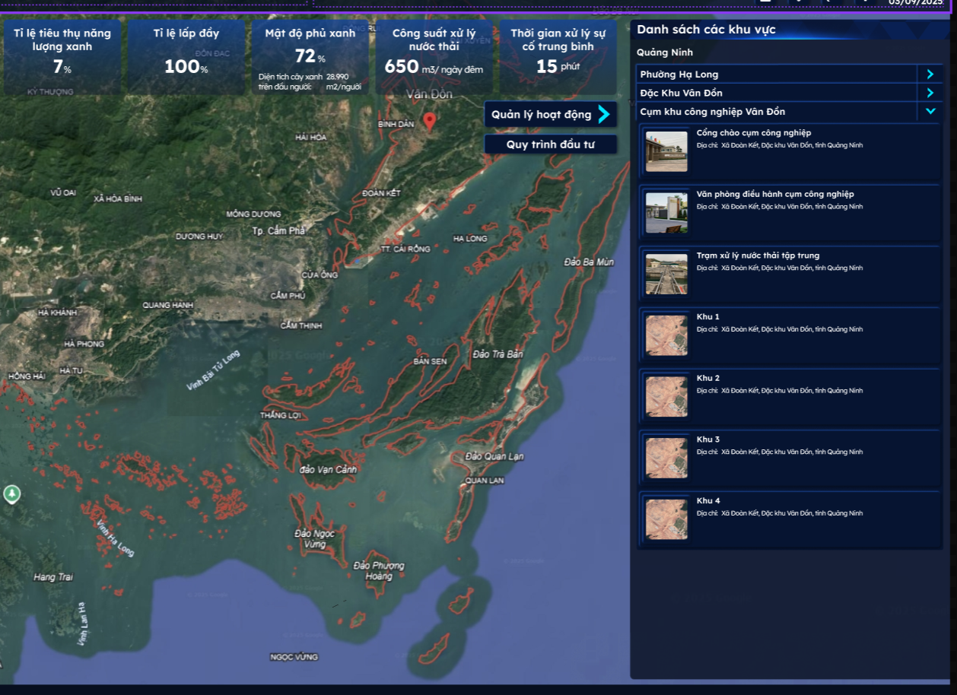
Khu vực | Cụm công nghiệp tổng hợp
Vốn đầu tư | 373 tỷ đồng
CÁC CHỈ SỐ QUAN TRỌNG
Tỷ lệ sử dụng năng lượng xanh | 0%
Tỷ lệ lấp đầy | 81,64%
Mật độ phủ xanh | 30%
Diện tích cây xanh trên đầu người | 10 m2/ người
Công suất xử lý nước thải | 1.000 – 1.500 m³/ngày đêm
Thời gian xử lý sự cố trung bình | 0 phút
Các khu vực quản lý
Cảng cụm hà khánh | Thống Nhất, Quảng Ninh, Vietnam | Cảng cụm hà khánh - Google Maps
Nhà máy xử lý nước thải Hà Khánh | Nhà máy xử lý nước thải Hà Khánh, Nguyễn Viết Xuân, Hà Khánh, Hạ Long, Quảng Ninh, Vietnam | Trạm tuần hoàn nhà máy nhiệt điện Quảng Ninh - Google Maps
Trạm tuần hoàn nhà máy nhiệt điện Quảng Ninh | 45 Trần Phú, Hà Khánh, Hạ Long, Quảng Ninh, Vietnam | https://www.google.com/maps/place/Tr%E1%BA%A1m+tu%E1%BA%A7n+ho%C3%A0n+nh%C3%A0+m%C3%A1y+nhi%E1%BB%87t+%C4%91i%E1%BB%87n+Qu%E1%BA%A3ng+Ninh/@21.0095887,107.1003353,4793m/data=!3m1!1e3!4m9!1m2!2m1!1zY-G7pW0gY8O0bmcgbmdoaeG7h3AgaMOgIGtow6FuaA!3m5!1s0x314af911a4deeca7:0x90f160ccaafa0351!8m2!3d21.0076192!4d107.115515!16s%2Fg%2F11j0wcgx4x!5m1!1e1?entry=ttu&g_ep=EgoyMDI1MDkwOC4wIKXMDSoASAFQAw%3D%3D
Trạm Xử lý nước thải Thành Công | Hà Khánh, Hạ Long, Quảng Ninh, Vietnam | Trạm Xử lý nước thải Thành Công - Google Maps
Cụm Công nghiệp Phương Nam
THÔNG TIN TỔNG QUAN
Hình ảnh | https://www.bing.com/images/search?view=detailV2&ccid=YmuBmm%2bl&id=C86045958DC4A7BB23C34B2A33912B7A5E7DD795&thid=OIP.YmuBmm-lCYkBje-aPGy8PAHaEK&mediaurl=https%3a%2f%2fodinland.com%2fwp-content%2fuploads%2f2021%2f09%2fDu-an-khu-cong-nghiep-phuong-nam.jpg&cdnurl=https%3a%2f%2fth.bing.com%2fth%2fid%2fR.626b819a6fa50989018def9a3c6cbc3c%3frik%3dldd9XnorkTMqSw%26pid%3dImgRaw%26r%3d0&exph=900&expw=1600&q=ph%c6%b0%c6%a1ng+nam+u%c3%b4ng+b%c3%ad&FORM=IRPRST&ck=898B780CDC50504F0EA2EA780F28619F&selectedIndex=0&itb=0&idpp=overlayview&ajaxhist=0&ajaxserp=0
Diện tích | 62,65 ha
Năm | 50 năm (2021 – 2071)
Dân số
Địa chỉ | Phường Phương Nam, thành phố Uông Bí, tỉnh Quảng Ninh
Khu vực | Cụm công nghiệp tổng hợp
Vốn đầu tư | 600 tỷ đồng
Giới thiệu | Cụm công nghiệp Phương Nam tọa lạc tại vị trí chiến lược, kết nối trực tiếp với các tuyến hạ tầng giao thông trọng điểm như Quốc lộ 10, các tuyến liên tỉnh đi các thành phố cảng và sân bay nội địa. Nhờ lợi thế này, việc lưu thông và phân phối hàng hóa trở nên thuận tiện, tiết kiệm chi phí và thời gian. Với tổng vốn đầu tư khoảng 600 tỷ đồng, CCN Phương Nam được định hướng phát triển thành điểm đến của các ngành công nghiệp sạch, bao gồm: chế biến – lắp ráp, sản xuất vật liệu xây dựng, sản phẩm tiêu dùng, chế biến nông – lâm – thủy sản, cùng dịch vụ sửa chữa thiết bị. Diện tích đất dành cho nhà máy, xưởng sản xuất chiếm 75%, phần còn lại bố trí hợp lý cho hệ thống giao thông nội bộ, cây xanh, trung tâm điều hành và các dịch vụ hỗ trợ. Hiện nay, 100% hạ tầng kỹ thuật đã hoàn thiện, gồm: đường nội bộ, cấp – thoát nước, hệ thống xử lý nước thải, điện năng, hệ thống PCCC, cây xanh và hàng rào an ninh. Với nền tảng hạ tầng đồng bộ, cụm công nghiệp đã sẵn sàng đón các nhà đầu tư thứ cấp từ đầu quý II/2024.
CÁC CHỈ SỐ QUAN TRỌNG
Tỷ lệ sử dụng năng lượng xanh | 0%
Tỷ lệ lấp đầy | 20%
Mật độ phủ xanh | 15%
Diện tích cây xanh trên đầu người | 7 m2/ người
Công suất xử lý nước thải | 1.500 – 2.000 m³/ngày đêm
Thời gian xử lý sự cố trung bình | 0 phút
Các khu vực quản lý
Trạm xử lý nước thải | Phương Nam, Uông Bí, Quảng Ninh, Vietnam | https://www.google.com/maps/place/Tr%E1%BA%A1m+s%E1%BB%AD+l%C3%BD+n%C6%B0%E1%BB%9Bc+th%E1%BA%A3i/@21.0132003,106.7050408,3068m/data=!3m1!1e3!4m14!1m7!3m6!1s0x314a7d799ea4cefb:0xd9e4cb0184fb25!2zQ-G7pW0gQ8O0bmcgbmdoaeG7h3AgUGjGsMahbmcgTmFt!8m2!3d21.0153002!4d106.6944278!16s%2Fg%2F11kq68_qx8!3m5!1s0x314a7d005caa74a7:0x2584f89b44a19b70!8m2!3d21.0113146!4d106.7022719!16s%2Fg%2F11m68k3v5m!5m1!1e1?entry=ttu&g_ep=EgoyMDI1MDkwOC4wIKXMDSoASAFQAw%3D%3D
Phòng Điều Khiển Trung Tâm | Phương Nam, Uông Bí, Quảng Ninh, Vietnam | Phòng Điều Khiển Trung Tâm - QNC | DSMART - Google Maps

Cụm Công nghiệp Cẩm Thịnh
THÔNG TIN TỔNG QUAN
Hình ảnh | https://www.bing.com/images/search?view=detailV2&ccid=lBMrUhID&id=FDEF33561AFDD4B56132EBB71240D72F57867B78&thid=OIP.lBMrUhIDkGeubPDG3vyGNwHaFj&mediaurl=https%3A%2F%2Fwww.redsunland.vn%2Fwp-content%2Fuploads%2F2024%2F05%2Fcum-cong-nghiep-cam-thinh-redsunland-7-of-16.jpg&cdnurl=https%3A%2F%2Fth.bing.com%2Fth%2Fid%2FR.94132b5212039067ae6cf0c6defc8637%3Frik%3DeHuGVy%252fXQBK36w%26pid%3DImgRaw%26r%3D0&exph=900&expw=1200&q=C%E1%BB%A5m+CN+c%E1%BA%A9m+th%E1%BB%8Bnh&FORM=IRPRST&ck=D44DD411157EA691ED353348E22F08E1&selectedIndex=4&itb=0&cw=855&ch=932&ajaxhist=0&ajaxserp=0
Diện tích | 69,5 ha
Dân số
Năm | 50 năm (2018 – 2068)
Địa chỉ | Phường Cẩm Phú, phường Cẩm Thịnh, thành phố Cẩm Phả, tỉnh Quảng Ninh
Khu vực | Cụm công nghiệp tổng hợp
Vốn đầu tư | 620 tỷ đồng
Giới thiệu | Cụm công nghiệp Cẩm Thịnh nằm tại vị trí thuận lợi trên địa bàn TP Cẩm Phả, dễ dàng kết nối với các tuyến giao thông huyết mạch như Quốc lộ 18, cảng biển Cẩm Phả và các khu công nghiệp lân cận. Nhờ đó, CCN Cẩm Thịnh có lợi thế lớn trong vận chuyển nguyên liệu, tiêu thụ sản phẩm và thu hút nhà đầu tư. Bên cạnh đó, Cụm Công nghiệp Cẩm Thịnh nằm cách xa dân cư, cách trục đường chính 7 km Với tổng vốn đầu tư hàng trăm tỷ đồng, cụm công nghiệp được quy hoạch theo hướng sản xuất công nghiệp sạch, công nghiệp hỗ trợ và chế biến. Các ngành ưu tiên bao gồm:cCơ khí, sửa chữa máy móc, thiết bị, tiểu thủ công nghiệp. Đến nay, hệ thống hạ tầng kỹ thuật đã được đầu tư đồng bộ: giao thông nội bộ kết nối linh hoạt, điện và cấp thoát nước đảm bảo công suất, trạm xử lý nước thải tập trung, hệ thống PCCC, cây xanh và hàng rào bảo vệ. Với sự chuẩn bị này, CCN Cẩm Thịnh sẵn sàng tiếp nhận các dự án thứ cấp, tạo nền tảng cho phát triển công nghiệp bền vững và thân thiện môi trường.
CÁC CHỈ SỐ QUAN TRỌNG
Tỷ lệ sử dụng năng lượng xanh | 0%
Tỷ lệ lấp đầy | 93,9%
Mật độ phủ xanh | 15%
Diện tích cây xanh trên đầu người | 7 m2/ người
Công suất xử lý nước thải | 950 m2/ngày đêm
Thời gian xử lý sự cố trung bình | 0 phút
Các khu vực quản lý
Nhà máy nhiệt điện Cẩm Phà | Trần Quốc Tảng, Cẩm Thịnh, Cẩm Phả, Quảng Ninh, Vietnam | Cam Pha Thermal Power Plant - Google Maps

